在庫情報R
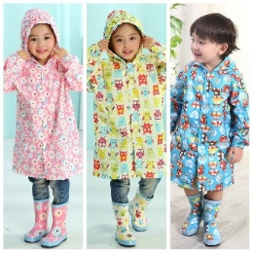
 |  |  |  | 在库数量（新） |  |  |  |  |  | 在库数量（旧） |  |  |  |  |  | 在库数量（家） |  |  |  |  |  | 販売数量 (直近7日間) |  |  |  |  |  | 販売数量 (直近30日間) |  |  |  |  |  | 販売数量 (直近60日間) |  |  |  |  |  | 販売数量 (直近90日間) |  |  |  |  |  | 販売数量 (週間平均値) |  |  |  |  |  | 在库数量（合計） |  |  |  |  |  | 补货 |  |  |  |  |  | 补货后合计 |  |  |  |  |  | 販売可能日数 (平均値)
货号 | 图片 | 中文 | 日文 | S | M | L | XL | XXL | XXXL | S | M | L | XL | XXL | XXXL | S | M | L | XL | XXL | XXXL | S | M | L | XL | XXL | XXXL | S | M | L | XL | XXL | XXXL | S | M | L | XL | XXL | XXXL | S | M | L | XL | XXL | XXXL | S | M | L | XL | XXL | XXXL | S | M | L | XL | XXL | XXXL | S | M | L | XL | XXL | XXXL | S | M | L | XL | XXL | XXXL | S | M | L | XL | XXL | XXXL
T001 |  | 粉 | ピンク |  |  |  |  |  |  |  |  |  |  |  |  |  |  |  |  |  |  |  |  |  |  |  |  |  |  |  |  |  |  |  |  |  |  |  |  |  |  |  |  |  |  |  |  |  |  |  |  | 0 | 0 | 0 | 0 | 0 |  |  |  |  |  |  |  | 0 | 0 | 0 | 0 | 0 |  | - | - | - | - | - | -
 |  | 蓝 | ブルー |  |  |  |  |  |  |  |  |  |  |  |  |  |  |  |  |  |  |  |  |  |  |  |  |  |  |  |  |  |  |  |  |  |  |  |  |  |  |  |  |  |  |  |  |  |  |  |  | 0 | 0 | 0 | 0 | 0 |  |  |  |  |  |  |  | 0 | 0 | 0 | 0 | 0 |  | - | - | - | - | - | -
 |  | 黄 | イエロー |  |  |  |  |  |  |  | 2 |  | 3 |  |  |  |  |  |  |  |  |  |  |  |  |  |  |  |  |  |  |  |  |  |  |  |  |  |  |  |  |  |  |  |  |  |  |  |  |  |  | 0 | 2 | 0 | 3 | 0 |  |  |  |  |  |  |  | 0 | 2 | 0 | 3 | 0 |  | - | - | - | - | - | -
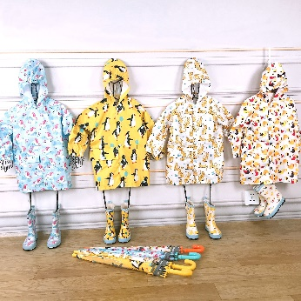
T002 |  | 天马 | ウマ |  |  |  |  |  |  |  | 4 | 4 |  |  |  |  |  |  |  |  |  |  |  |  |  |  |  |  |  |  |  |  |  |  |  |  |  |  |  |  |  |  |  |  |  |  |  |  |  |  |  | 0 | 4 | 4 | 0 | 0 |  |  |  |  |  |  |  | 0 | 4 | 4 | 0 | 0 |  | - | - | - | - | - | -
 |  | 企鹅 | ペンギン |  |  |  |  |  |  |  |  |  |  |  |  |  |  |  |  |  |  |  |  |  |  |  |  |  |  |  |  |  |  |  |  |  |  |  |  |  |  |  |  |  |  |  |  |  |  |  |  | 0 | 0 | 0 | 0 | 0 |  |  |  |  |  |  |  | 0 | 0 | 0 | 0 | 0 |  | - | - | - | - | - | -
 |  | 豹 | ヒョウ |  |  |  |  |  |  |  | 4 | 2 | 3 | 4 |  |  |  |  |  |  |  |  |  |  |  |  |  |  |  |  |  |  |  |  |  |  |  |  |  |  |  |  |  |  |  |  |  |  |  |  |  | 0 | 4 | 2 | 3 | 4 |  |  |  |  |  |  |  | 0 | 4 | 2 | 3 | 4 |  | - | - | - | - | - | -
 |  | 小鸟 | トリ |  |  |  |  |  |  |  | 3 | 5 | 5 | 4 |  |  |  |  |  |  |  |  |  |  |  |  |  |  |  |  |  |  |  |  |  |  |  |  |  |  |  |  |  |  |  |  |  |  |  |  |  | 0 | 3 | 5 | 5 | 4 |  |  |  |  |  |  |  | 0 | 3 | 5 | 5 | 4 |  | - | - | - | - | - | -
T003 |  | 粉 | ピンク |  |  |  |  |  |  |  |  |  |  |  |  |  |  |  |  |  |  |  |  |  |  |  |  |  |  |  |  |  |  |  |  |  |  |  |  |  |  |  |  |  |  |  |  |  |  |  |  | 0 | 0 | 0 | 0 | 0 | 0 |  |  |  |  |  |  | 0 | 0 | 0 | 0 | 0 | 0 | - | - | - | - | - | -
 | 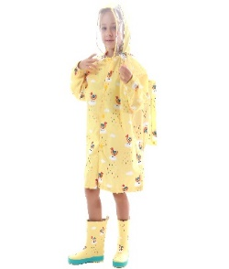 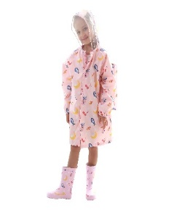 | 黄 | イエロー |  |  |  |  |  |  |  |  |  |  |  |  |  |  |  |  |  |  |  |  |  |  |  |  |  |  |  |  |  |  |  |  |  |  |  |  |  |  |  |  |  |  |  |  |  |  |  |  | 0 | 0 | 0 | 0 | 0 | 0 |  |  |  |  |  |  | 0 | 0 | 0 | 0 | 0 | 0 | - | - | - | - | - | -
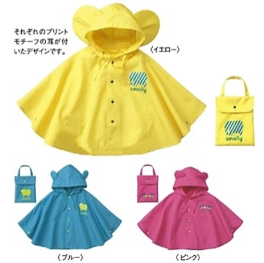
T004 |  | 粉 | ピンク |  |  |  |  |  |  |  |  | 2 |  |  |  | 5 | 5 | 5 |  |  |  |  |  |  |  |  |  |  |  |  |  |  |  |  |  |  |  |  |  |  |  |  |  |  |  |  |  |  |  |  |  | 5 | 5 | 7 |  |  |  |  |  |  |  |  |  | 5 | 5 | 7 |  |  |  | - | - | - | - | - | -
 |  | 蓝 | ブルー |  |  |  |  |  |  |  | 2 | 6 |  |  |  | 5 | 5 | 5 |  |  |  |  |  |  |  |  |  |  |  |  |  |  |  |  |  |  |  |  |  |  |  |  |  |  |  |  |  |  |  |  |  | 5 | 7 | 11 |  |  |  |  |  |  |  |  |  | 5 | 7 | 11 |  |  |  | - | - | - | - | - | -
 |  | 黄 | イエロー |  |  |  |  |  |  |  |  |  |  |  |  | 0 | 5 | 10 |  |  |  |  |  |  |  |  |  |  |  |  |  |  |  |  |  |  |  |  |  |  |  |  |  |  |  |  |  |  |  |  |  | 0 | 5 | 10 |  |  |  |  |  |  |  |  |  | 0 | 5 | 10 |  |  |  | - | - | - | - | - | -
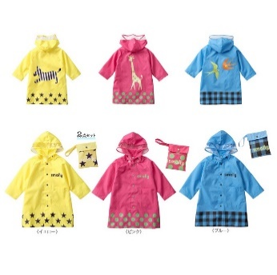
T005 |  | 粉 | ピンク |  |  |  |  |  |  |  |  |  |  |  |  | 5 | 0 | 5 | 10 | 15 |  |  |  |  |  |  |  |  |  |  |  |  |  |  |  |  |  |  |  |  |  |  |  |  |  |  |  |  |  |  |  | 5 | 0 | 5 | 10 | 15 |  |  |  |  |  |  |  | 5 | 0 | 5 | 10 | 15 |  | - | - | - | - | - | -
 |  | 黄 | イエロー |  |  |  |  |  |  |  |  |  |  |  |  | 0 | 0 | 0 | 0 | 10 |  |  |  |  |  |  |  |  |  |  |  |  |  |  |  |  |  |  |  |  |  |  |  |  |  |  |  |  |  |  |  | 0 | 0 | 0 | 0 | 10 |  |  |  |  |  |  |  | 0 | 0 | 0 | 0 | 10 |  | - | - | - | - | - | -
 |  | 蓝 | ブルー |  |  |  |  |  |  |  | 4 |  |  |  |  | 5 | 0 | 0 | 5 | 5 |  |  |  |  |  |  |  |  |  |  |  |  |  |  |  |  |  |  |  |  |  |  |  |  |  |  |  |  |  |  |  | 5 | 4 | 0 | 5 | 5 |  |  |  |  |  |  |  | 5 | 4 | 0 | 5 | 5 |  | - | - | - | - | - | -
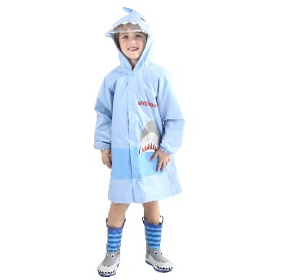
T006 |  | 粉 | ピンク |  |  |  |  |  |  |  |  |  |  |  |  | 5 | 10 | 5 | 5 | 10 |  |  |  |  |  |  |  |  |  |  |  |  |  |  |  |  |  |  |  |  |  |  |  |  |  |  |  |  |  |  |  | 5 | 10 | 5 | 5 | 10 |  |  |  |  |  |  |  | 5 | 10 | 5 | 5 | 10 |  | - | - | - | - | - | -
 |  | 蓝 | ブルー |  |  |  |  |  |  |  |  |  |  |  |  | 5 | 5 | 6 | 4 | 5 |  |  |  |  |  |  |  |  |  |  |  |  |  |  |  |  |  |  |  |  |  |  |  |  |  |  |  |  |  |  |  | 5 | 5 | 6 | 4 | 5 |  |  |  |  |  |  |  | 5 | 5 | 6 | 4 | 5 |  | - | - | - | - | - | -
 |  | 灰 | グレー |  |  |  |  |  |  |  |  |  |  |  |  | 5 | 0 | 0 | 5 | 10 |  |  |  |  |  |  |  |  |  |  |  |  |  |  |  |  |  |  |  |  |  |  |  |  |  |  |  |  |  |  |  | 5 | 0 | 0 | 5 | 10 |  |  |  |  |  |  |  | 5 | 0 | 0 | 5 | 10 |  | - | - | - | - | - | -
T007 | 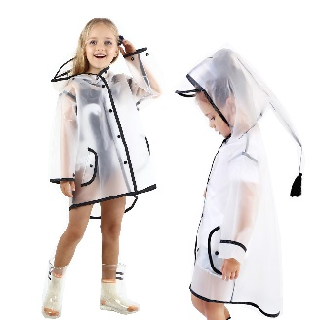 | 白 | ホワイト |  |  |  |  |  |  | 4 |  | 1 | 3 |  |  |  |  |  |  |  |  |  |  |  |  |  |  |  |  |  |  |  |  |  |  |  |  |  |  |  |  |  |  |  |  |  |  |  |  |  |  | 4 | 0 | 1 | 3 | 0 |  |  |  |  |  |  |  | 4 | 0 | 1 | 3 | 0 |  | - | - | - | - | - | -
 |  | 黑 | ブラック |  |  |  |  |  |  |  |  |  |  |  |  |  |  |  |  |  |  |  |  |  |  |  |  |  |  |  |  |  |  |  |  |  |  |  |  |  |  |  |  |  |  |  |  |  |  |  |  | 0 | 0 | 0 | 0 | 0 |  |  |  |  |  |  |  | 0 | 0 | 0 | 0 | 0 |  | - | - | - | - | - | -
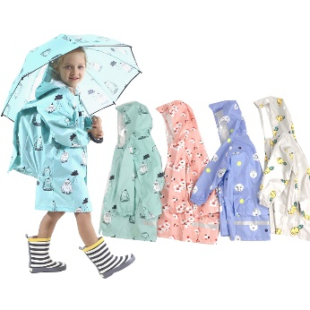
T008 |  | 绿 | グリーン |  |  |  |  |  |  |  |  |  |  |  |  |  |  |  |  |  |  |  |  |  |  |  |  |  |  |  |  |  |  |  |  |  |  |  |  |  |  |  |  |  |  |  |  |  |  |  |  | 0 | 0 | 0 | 0 | 0 | 0 |  |  |  |  |  |  | 0 | 0 | 0 | 0 | 0 | 0 | - | - | - | - | - | -
 |  | 粉 | ピンク |  |  |  |  |  |  |  |  |  |  |  |  |  |  |  |  |  |  |  |  |  |  |  |  |  |  |  |  |  |  |  |  |  |  |  |  |  |  |  |  |  |  |  |  |  |  |  |  | 0 | 0 | 0 | 0 | 0 | 0 |  |  |  |  |  |  | 0 | 0 | 0 | 0 | 0 | 0 | - | - | - | - | - | -
 |  | 蓝 | ブルー |  |  |  |  |  |  |  |  |  |  |  |  |  |  |  |  |  |  |  |  |  |  |  |  |  |  |  |  |  |  |  |  |  |  |  |  |  |  |  |  |  |  |  |  |  |  |  |  | 0 | 0 | 0 | 0 | 0 | 0 |  |  |  |  |  |  | 0 | 0 | 0 | 0 | 0 | 0 | - | - | - | - | - | -
 |  | 灰 | グレー |  |  |  |  |  |  |  |  |  |  |  |  |  |  |  |  |  |  |  |  |  |  |  |  |  |  |  |  |  |  |  |  |  |  |  |  |  |  |  |  |  |  |  |  |  |  |  |  | 0 | 0 | 0 | 0 | 0 | 0 |  |  |  |  |  |  | 0 | 0 | 0 | 0 | 0 | 0 | - | - | - | - | - | -
T009 | 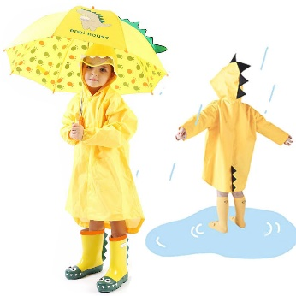 | - | - |  |  |  |  |  |  |  |  |  |  |  |  |  |  |  |  |  |  |  |  |  |  |  |  |  |  |  |  |  |  |  |  |  |  |  |  |  |  |  |  |  |  |  |  |  |  |  |  | 0 | 0 | 0 | 0 |  |  |  |  |  |  |  |  | 0 | 0 | 0 | 0 |  |  | - | - | - | - | - | -
T010 |  | 粉 | ピンク |  |  |  |  |  |  |  |  |  |  |  |  |  |  |  |  |  |  |  |  |  |  |  |  |  |  |  |  |  |  |  |  |  |  |  |  |  |  |  |  |  |  |  |  |  |  |  |  | 0 | 0 | 0 | 0 | 0 |  |  |  |  |  |  |  | 0 | 0 | 0 | 0 | 0 |  | - | - | - | - | - | -
 | 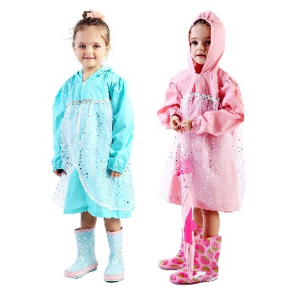 | 蓝 | ブルー |  |  |  |  |  |  |  |  |  |  |  |  |  |  |  |  |  |  |  |  |  |  |  |  |  |  |  |  |  |  |  |  |  |  |  |  |  |  |  |  |  |  |  |  |  |  |  |  | 0 | 0 | 0 | 0 | 0 |  |  |  |  |  |  |  | 0 | 0 | 0 | 0 | 0 |  | - | - | - | - | - | -
T101 |  | 鳄鱼(绿) | ワニ |  |  |  |  |  |  |  |  |  |  |  |  |  |  |  |  |  |  |  |  |  |  |  |  |  |  |  |  |  |  |  |  |  |  |  |  |  |  |  |  |  |  |  |  |  |  |  |  | 0 |  |  |  |  |  |  |  |  |  |  |  | 0 |  |  |  |  |  | - | - | - | - | - | -
 | 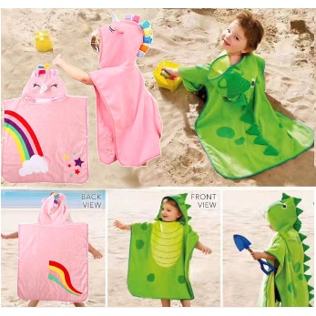 | 独角兽(粉) | ユニコーン |  |  |  |  |  |  |  |  |  |  |  |  |  |  |  |  |  |  |  |  |  |  |  |  |  |  |  |  |  |  |  |  |  |  |  |  |  |  |  |  |  |  |  |  |  |  |  |  | 0 |  |  |  |  |  |  |  |  |  |  |  | 0 |  |  |  |  |  | - | - | - | - | - | -
T206 | 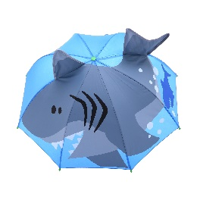 | 蓝色 | サメ |  |  |  |  |  |  |  |  |  |  |  |  |  |  |  |  |  |  |  |  |  |  |  |  |  |  |  |  |  |  |  |  |  |  |  |  |  |  |  |  |  |  |  |  |  |  |  |  | 0 |  |  |  |  |  |  |  |  |  |  |  | 0 |  |  |  |  |  | - | - | - | - | - | -
 | 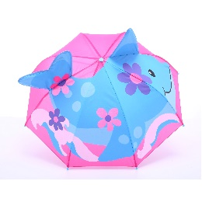 | 粉色 | イルカ |  |  |  |  |  |  |  |  |  |  |  |  |  |  |  |  |  |  |  |  |  |  |  |  |  |  |  |  |  |  |  |  |  |  |  |  |  |  |  |  |  |  |  |  |  |  |  |  | 0 |  |  |  |  |  |  |  |  |  |  |  | 0 |  |  |  |  |  | - | - | - | - | - | -
T207 | 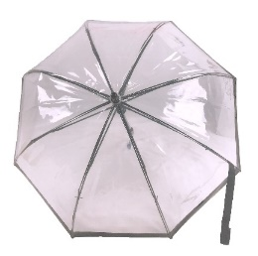 | 透明 | クリア |  |  |  |  |  |  |  |  |  |  |  |  |  |  |  |  |  |  |  |  |  |  |  |  |  |  |  |  |  |  |  |  |  |  |  |  |  |  |  |  |  |  |  |  |  |  |  |  | 0 |  |  |  |  |  |  |  |  |  |  |  | 0 |  |  |  |  |  | - | - | - | - | - | -
T208 | 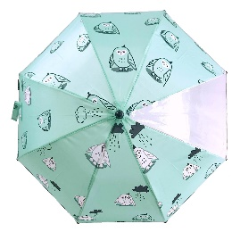 | 绿色 | グリーン |  |  |  |  |  |  |  |  |  |  |  |  |  |  |  |  |  |  |  |  |  |  |  |  |  |  |  |  |  |  |  |  |  |  |  |  |  |  |  |  |  |  |  |  |  |  |  |  | 0 |  |  |  |  |  |  |  |  |  |  |  | 0 |  |  |  |  |  | - | - | - | - | - | -
 | 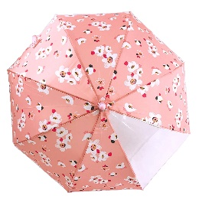 | 粉色 | ピンク |  |  |  |  |  |  |  |  |  |  |  |  |  |  |  |  |  |  |  |  |  |  |  |  |  |  |  |  |  |  |  |  |  |  |  |  |  |  |  |  |  |  |  |  |  |  |  |  | 0 |  |  |  |  |  |  |  |  |  |  |  | 0 |  |  |  |  |  | - | - | - | - | - | -
 | 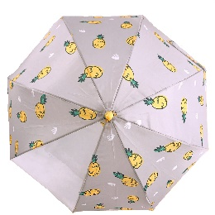 | 灰色 | グレー |  |  |  |  |  |  |  |  |  |  |  |  |  |  |  |  |  |  |  |  |  |  |  |  |  |  |  |  |  |  |  |  |  |  |  |  |  |  |  |  |  |  |  |  |  |  |  |  | 0 |  |  |  |  |  |  |  |  |  |  |  | 0 |  |  |  |  |  | - | - | - | - | - | -
 | 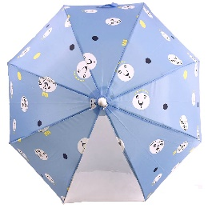 | 蓝色 | ブルー |  |  |  |  |  |  |  |  |  |  |  |  |  |  |  |  |  |  |  |  |  |  |  |  |  |  |  |  |  |  |  |  |  |  |  |  |  |  |  |  |  |  |  |  |  |  |  |  | 0 |  |  |  |  |  |  |  |  |  |  |  | 0 |  |  |  |  |  | - | - | - | - | - | -
T209 | 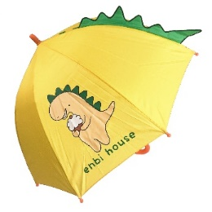 | 黄色 | イエロー |  |  |  |  |  |  |  |  |  |  |  |  |  |  |  |  |  |  |  |  |  |  |  |  |  |  |  |  |  |  |  |  |  |  |  |  |  |  |  |  |  |  |  |  |  |  |  |  | 0 |  |  |  |  |  |  |  |  |  |  |  | 0 |  |  |  |  |  | - | - | - | - | - | -
P001 | 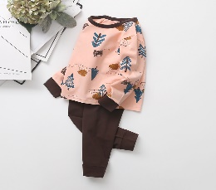 | 粉色森林 | ピンク森 |  |  |  |  |  |  |  |  |  |  |  |  |  |  |  |  |  |  |  |  |  |  |  |  |  |  |  |  |  |  |  |  |  |  |  |  |  |  |  |  |  |  |  |  |  |  |  |  | 0 | 0 | 0 | 0 | 0 |  |  |  |  |  |  |  | 0 | 0 | 0 | 0 | 0 |  | - | - | - | - | - | -
 | 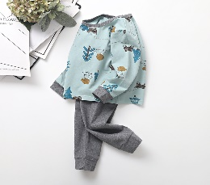 | 蓝色森林 | ブルー森 |  |  |  |  |  |  |  |  |  |  |  |  |  |  |  |  |  |  |  |  |  |  |  |  |  |  |  |  |  |  |  |  |  |  |  |  |  |  |  |  |  |  |  |  |  |  |  |  | 0 | 0 | 0 | 0 | 0 |  |  |  |  |  |  |  | 0 | 0 | 0 | 0 | 0 |  | - | - | - | - | - | -
 |  | 粉色企鹅 | ピンクペンギン |  |  |  |  |  |  |  |  |  |  |  |  |  |  |  |  |  |  |  |  |  |  |  |  |  |  |  |  |  |  |  |  |  |  |  |  |  |  |  |  |  |  |  |  |  |  |  |  | 0 | 0 | 0 | 0 | 0 |  |  |  |  |  |  |  | 0 | 0 | 0 | 0 | 0 |  | - | - | - | - | - | -
 |  | best layers | best layers |  |  |  |  |  |  |  |  |  |  |  |  |  |  |  |  |  |  |  |  |  |  |  |  |  |  |  |  |  |  |  |  |  |  |  |  |  |  |  |  |  |  |  |  |  |  |  |  | 0 | 0 | 0 | 0 | 0 |  |  |  |  |  |  |  | 0 | 0 | 0 | 0 | 0 |  | - | - | - | - | - | -
P002 | 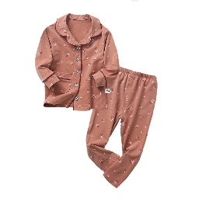 | 粉色花柄 | ピンク花柄 |  |  |  |  |  |  |  |  |  |  |  |  |  |  |  |  |  |  |  |  |  |  |  |  |  |  |  |  |  |  |  |  |  |  |  |  |  |  |  |  |  |  |  |  |  |  |  |  | 0 | 0 | 0 | 0 | 0 |  |  |  |  |  |  |  | 0 | 0 | 0 | 0 | 0 |  | - | - | - | - | - | -
 |  | 灰色花柄 | グレー花柄 |  |  |  |  |  |  |  |  |  |  |  |  |  |  |  |  |  |  |  |  |  |  |  |  |  |  |  |  |  |  |  |  |  |  |  |  |  |  |  |  |  |  |  |  |  |  |  |  | 0 | 0 | 0 | 0 | 0 |  |  |  |  |  |  |  | 0 | 0 | 0 | 0 | 0 |  | - | - | - | - | - | -
 |  | 橘色鹿 | オレンジ鹿 |  |  |  |  |  |  |  |  |  |  |  |  |  |  |  |  |  |  |  |  |  |  |  |  |  |  |  |  |  |  |  |  |  |  |  |  |  |  |  |  |  |  |  |  |  |  |  |  | 0 | 0 | 0 | 0 | 0 |  |  |  |  |  |  |  | 0 | 0 | 0 | 0 | 0 |  | - | - | - | - | - | -
 | 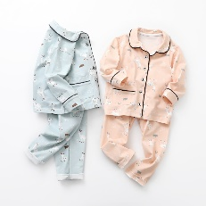 | 蓝色鹿 | ブルー鹿 |  |  |  |  |  |  |  |  |  |  |  |  |  |  |  |  |  |  |  |  |  |  |  |  |  |  |  |  |  |  |  |  |  |  |  |  |  |  |  |  |  |  |  |  |  |  |  |  | 0 | 0 | 0 | 0 | 0 |  |  |  |  |  |  |  | 0 | 0 | 0 | 0 | 0 |  | - | - | - | - | - | -

入荷見積R
 |  |  |  | 补货数量 |  |  |  |  |  | 价格 |  |  |  |  |  | 金额
货号 | 图片 | 中文 | 日文 | S | M | L | XL | XXL | XXXL | S | M | L | XL | XXL | XXXL
T001 |  | 粉 | ピンク | 0 | 0 | 0 | 0 | 0 | 0 | 28 | 28 | 28 | 28 | 28 |  | 0
 |  | 蓝 | ブルー | 0 | 0 | 0 | 0 | 0 | 0
 |  | 黄 | イエロー | 0 | 0 | 0 | 0 | 0 | 0
T002 |  | 天马 | ウマ | 0 | 0 | 0 | 0 | 0 | 0 | 34 | 34 | 34 | 34 | 34 |  | 0
 |  | 企鹅 | ペンギン | 0 | 0 | 0 | 0 | 0 | 0
 |  | 豹 | ヒョウ | 0 | 0 | 0 | 0 | 0 | 0
 |  | 小鸟 | トリ | 0 | 0 | 0 | 0 | 0 | 0
T003 |  | 粉 | ピンク | 0 | 0 | 0 | 0 | 0 | 0 | 36 | 36 | 36 | 36 | 36 | 36 | 0
 |   | 黄 | イエロー | 0 | 0 | 0 | 0 | 0 | 0
T004 |  | 粉 | ピンク | 0 | 0 | 0 | 0 | 0 | 0 | 20 | 20 | 20 |  |  |  | 0
 |  | 蓝 | ブルー | 0 | 0 | 0 | 0 | 0 | 0
 |  | 黄 | イエロー | 0 | 0 | 0 | 0 | 0 | 0
T005 |  | 粉 | ピンク | 0 | 0 | 0 | 0 | 0 | 0 | 20 | 20 | 20 | 26 | 26 |  | 0
 |  | 黄 | イエロー | 0 | 0 | 0 | 0 | 0 | 0
 |  | 蓝 | ブルー | 0 | 0 | 0 | 0 | 0 | 0
T006 |  | 粉 | ピンク | 0 | 0 | 0 | 0 | 0 | 0 | 38 | 38 | 38 | 38 | 38 |  | 0
 |  | 蓝 | ブルー | 0 | 0 | 0 | 0 | 0 | 0
 |  | 灰 | グレー | 0 | 0 | 0 | 0 | 0 | 0
T007 |  | 白 | ホワイト | 0 | 0 | 0 | 0 | 0 | 0 | 25 | 25 | 25 | 25 | 25 |  | 0
 |  | 黑 | ブラック | 0 | 0 | 0 | 0 | 0 | 0
T008 |  | 绿 | グリーン | 0 | 0 | 0 | 0 | 0 | 0 | 36 | 36 | 36 | 36 | 36 | 36 | 0
 |  | 粉 | ピンク | 0 | 0 | 0 | 0 | 0 | 0
 |  | 蓝 | ブルー | 0 | 0 | 0 | 0 | 0 | 0
 |  | 灰 | グレー | 0 | 0 | 0 | 0 | 0 | 0
T009 |  | - | - | 0 | 0 | 0 | 0 | 0 | 0 | 28 | 28 | 28 | 28 |  |  | 0
T010 |  | 粉 | ピンク | 0 | 0 | 0 | 0 | 0 | 0 | 35 | 35 | 35 | 35 | 35 |  | 0
 |  | 蓝 | ブルー | 0 | 0 | 0 | 0 | 0 | 0
T101 |  | 鳄鱼(绿) | ワニ | 0 | 0 | 0 | 0 | 0 | 0 | 33 |  |  |  |  |  | 0
 |  | 独角兽(粉) | ユニコーン | 0 | 0 | 0 | 0 | 0 | 0
T206 |  | 蓝色 | サメ | 0 | 0 | 0 | 0 | 0 | 0 | 20 |  |  |  |  |  | 0
 |  | 粉色 | イルカ | 0 | 0 | 0 | 0 | 0 | 0 | 20 |  |  |  |  |  | 0
T207 |  | 透明 | クリア | 0 | 0 | 0 | 0 | 0 | 0 | 24 |  |  |  |  |  | 0
T208 |  | 绿色 | グリーン | 0 | 0 | 0 | 0 | 0 | 0 | 23 |  |  |  |  |  | 0
 |  | 粉色 | ピンク | 0 | 0 | 0 | 0 | 0 | 0 | 23 |  |  |  |  |  | 0
 |  | 灰色 | グレー | 0 | 0 | 0 | 0 | 0 | 0 | 23 |  |  |  |  |  | 0
 |  | 蓝色 | ブルー | 0 | 0 | 0 | 0 | 0 | 0 | 23 |  |  |  |  |  | 0
T209 |  | 黄色 | イエロー | 0 | 0 | 0 | 0 | 0 | 0 | 24 |  |  |  |  |  | 0
P001 |  | 粉色森林 | ピンク森 | 0 | 0 | 0 | 0 | 0 | 0 | 36 | 36 | 36 | 36 | 36 |  | 0
 |  | 蓝色森林 | ブルー森 | 0 | 0 | 0 | 0 | 0 | 0 | 36 | 36 | 36 | 36 | 36 |  | 0
 |  | 粉色企鹅 | ピンクペンギン | 0 | 0 | 0 | 0 | 0 | 0 | 36 | 36 | 36 | 36 | 36 |  | 0
 |  | best layers | best layers | 0 | 0 | 0 | 0 | 0 | 0 | 36 | 36 | 36 | 36 | 36 |  | 0
P002 |  | 粉色花柄 | ピンク花柄 | 0 | 0 | 0 | 0 | 0 | 0 | 48 | 48 | 48 | 48 | 48 |  | 0
 |  | 灰色花柄 | グレー花柄 | 0 | 0 | 0 | 0 | 0 | 0 | 48 | 48 | 48 | 48 | 48 |  | 0
 |  | 橘色鹿 | オレンジ鹿 | 0 | 0 | 0 | 0 | 0 | 0 | 48 | 48 | 48 | 48 | 48 |  | 0
 |  | 蓝色鹿 | ブルー鹿 | 0 | 0 | 0 | 0 | 0 | 0 | 48 | 48 | 48 | 48 | 48 |  | 0
 |  |  |  |  |  |  |  |  |  |  |  |  |  |  |  | 0

在庫情報W
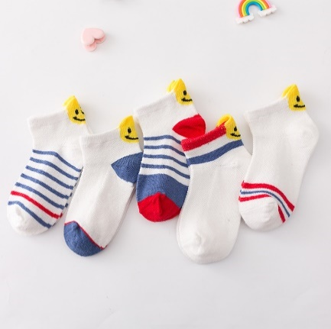
卖家ID | 季节 | 文件夹名字 | 图片 | 尺寸 | 年龄 | 脚长 | 盒子尺寸 | 单价（袋） | 单价（代装盒） | 在庫数量(FBA) | 在庫数量(家) | 販売数量 (直近7日間) | 販売数量 (直近30日間) | 販売数量 (直近60日間) | 販売数量 (直近90日間) | 販売数量 (週間平均値) | 在庫合計 | 补货数量 | 补货后合计 | 販売可能日数 (平均値)
W001 |  | 13后跟笑脸 |  | S | (2-4歳) | 13-15cm | 16.5*7.2*4.5cm | 10.00 | 10.20 |  |  |  |  |  |  |  | 0 |  | 0 | -
 | 夏 |  |  | M | (5-7歳) | 15-18cm | 16.5*7.2*4.5cm | 10.00 | 10.20 |  |  |  |  |  |  |  | 0 |  | 0 | -
 |  |  |  | L | (8-10歳) | 18-21cm | 16.5*7.2*4.5cm | 10.00 | 10.20 |  |  |  |  |  |  |  | 0 |  | 0 | -
W002 |  | 1901麻花中筒网(尺码1-3.4-6.7-9.10-12) |  | S | (1-2歳) | 11-13cm | 21*8.5*4.5 | 10.50 | 10.70 |  |  |  |  |  |  |  | 0 |  | 0 | -
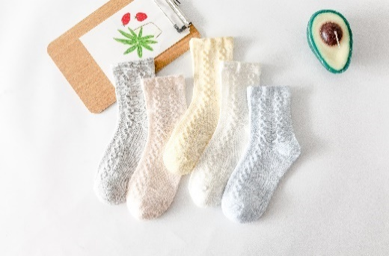
 | 夏 |  |  | M | (2-4歳) | 13-15cm | 21*8.5*4.5 | 10.50 | 10.70 |  |  |  |  |  |  |  | 0 |  | 0 | -
 |  |  |  | L | (5-7歳) | 15-18cm | 21*8.5*4.5 | 10.50 | 10.70 |  |  |  |  |  |  |  | 0 |  | 0 | -
 |  |  |  | XL | (8-10歳) | 18-21cm | 21*8.5*4.5 | 10.50 | 10.70 |  |  |  |  |  |  |  | 0 |  | 0 | -
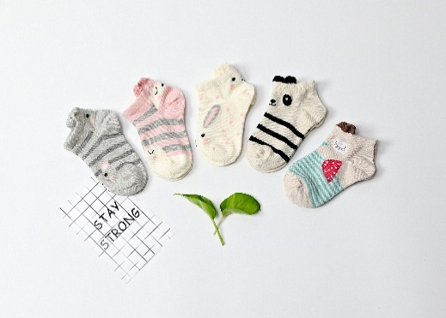
W003 |  | C1801耳朵低帮船袜 |  | S | (2-4歳) | 13-15cm | 17.5*8*4.5 | 10.00 | 10.20 |  |  |  |  |  |  |  | 0 |  | 0 | -
 | 夏 |  |  | M | (5-7歳) | 15-18cm | 17.5*8*4.5 | 10.00 | 10.20 |  |  |  |  |  |  |  | 0 |  | 0 | -
 |  |  |  | L | (8-10歳) | 18-21cm | 17.5*8*4.5 | 10.00 | 10.20 |  |  |  |  |  |  |  | 0 |  | 0 | -
W004 |  | C1911低帮刺绣船袜 | 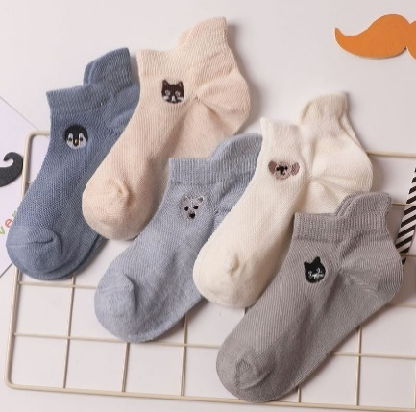 | S | (2-4歳) | 13-15cm | 16.5*7.2*4.5cm | 10.00 | 10.20 |  |  |  |  |  |  |  | 0 |  | 0 | -
 | 夏 |  |  | M | (5-7歳) | 15-18cm | 16.5*7.2*4.5cm | 10.00 | 10.20 |  |  |  |  |  |  |  | 0 |  | 0 | -
 |  |  |  | L | (8-10歳) | 18-21cm | 16.5*7.2*4.5cm | 10.00 | 10.20 |  |  |  |  |  |  |  | 0 |  | 0 | -
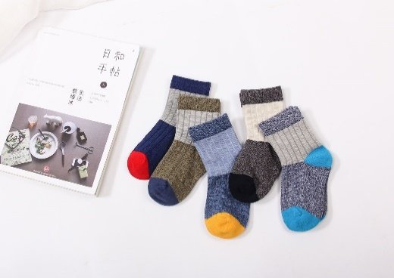
W005 |  | C170074并线拼色 |  | S | (2-4歳) | 13-15cm | 17.5*8*4.5 | 12.50 | 12.70 |  |  |  |  |  |  |  | 0 |  | 0 | -
 | 秋冬 |  |  | M | (5-7歳) | 15-18cm | 17.5*8*4.5 | 12.50 | 12.70 |  |  |  |  |  |  |  | 0 |  | 0 | -
 |  |  |  | L | (8-10歳) | 18-21cm | 21*8.5*4.5 | 12.50 | 12.70 |  |  |  |  |  |  |  | 0 |  | 0 | -
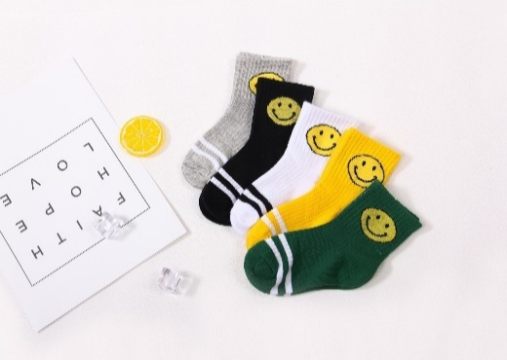
W006 |  | C170075中筒笑脸款 |  | S | (2-4歳) | 13-15cm | 21*8.5*4.5 | 10.00 | 10.20 |  |  |  |  |  |  |  | 0 |  | 0 | -
 | 秋冬 |  |  | M | (5-7歳) | 15-18cm | 21*8.5*4.5 | 10.00 | 10.20 |  |  |  |  |  |  |  | 0 |  | 0 | -
 |  |  |  | L | (8-10歳) | 18-21cm | 21*8.5*4.5 | 10.00 | 10.20 |  |  |  |  |  |  |  | 0 |  | 0 | -
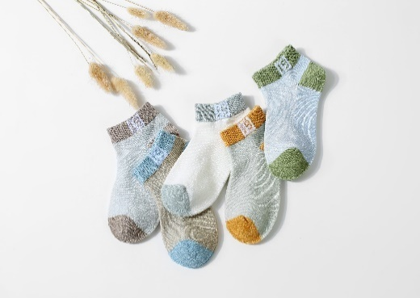
W007-男 |  | 网眼19（QZ-015） |  | S | (2-4歳) | 13-15cm | 16.5*7.2*4.5cm | 10.00 | 10.20 |  |  |  |  |  |  |  | 0 |  | 0 | -
 | 夏 |  |  | M | (5-7歳) | 15-18cm | 16.5*7.2*4.5cm | 10.00 | 10.20 |  |  |  |  |  |  |  | 0 |  | 0 | -
 |  |  |  | L | (8-10歳) | 18-21cm | 16.5*7.2*4.5cm | 10.00 | 10.20 |  |  |  |  |  |  |  | 0 |  | 0 | -
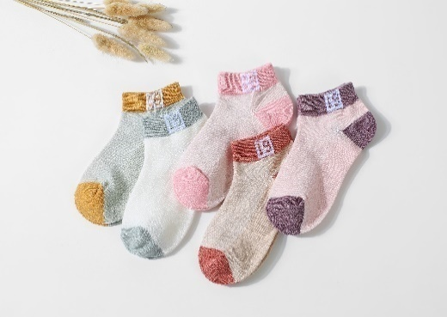
W007-女 |  |  |  | S | (2-4歳) | 13-15cm | 16.5*7.2*4.5cm | 10.00 | 10.20 |  |  |  |  |  |  |  | 0 |  | 0 | -
 | 夏 |  |  | M | (5-7歳) | 15-18cm | 16.5*7.2*4.5cm | 10.00 | 10.20 |  |  |  |  |  |  |  | 0 |  | 0 | -
 |  |  |  | L | (8-10歳) | 18-21cm | 16.5*7.2*4.5cm | 10.00 | 10.20 |  |  |  |  |  |  |  | 0 |  | 0 | -
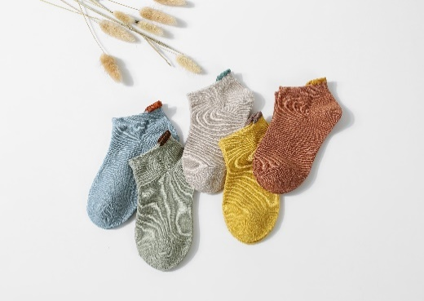
W008 |  | 网眼纯色（QZ-014） |  | S | (2-4歳) | 13-15cm | 16.5*7.2*4.5cm | 10.00 | 10.20 |  |  |  |  |  |  |  | 0 |  | 0 | -
 | 夏 |  |  | M | (5-7歳) | 15-18cm | 16.5*7.2*4.5cm | 10.00 | 10.20 |  |  |  |  |  |  |  | 0 |  | 0 | -
 |  |  |  | L | (8-10歳) | 18-21cm | 16.5*7.2*4.5cm | 10.00 | 10.20 |  |  |  |  |  |  |  | 0 |  | 0 | -
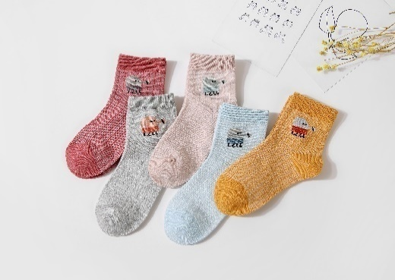
W009 |  | 网眼卡通(QZ-012） |  | S | (2-4歳) | 13-15cm | 16.5*7.2*4.5cm | 10.00 | 10.20 |  |  |  |  |  |  |  | 0 |  | 0 | -
 | 夏 |  |  | M | (5-7歳) | 15-18cm | 16.5*7.2*4.5cm | 10.00 | 10.20 |  |  |  |  |  |  |  | 0 |  | 0 | -
 |  |  |  | L | (8-10歳) | 18-21cm | 16.5*7.2*4.5cm | 10.00 | 10.20 |  |  |  |  |  |  |  | 0 |  | 0 | -
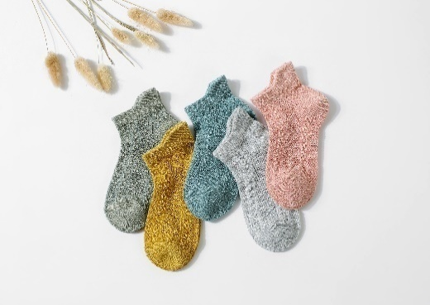
W010 |  | 网眼竖条（QZ-010) |  | S | (2-4歳) | 13-15cm | 16.5*7.2*4.5cm | 10.00 | 10.20 |  |  |  |  |  |  |  | 0 |  | 0 | -
 | 夏 |  |  | M | (5-7歳) | 15-18cm | 16.5*7.2*4.5cm | 10.00 | 10.20 |  |  |  |  |  |  |  | 0 |  | 0 | -
 |  |  |  | L | (8-10歳) | 18-21cm | 16.5*7.2*4.5cm | 10.00 | 10.20 |  |  |  |  |  |  |  | 0 |  | 0 | -
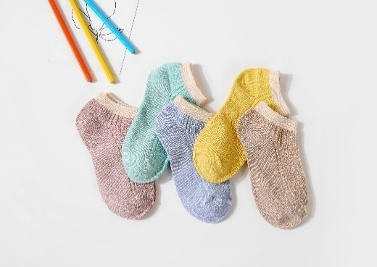
W011 |  | 网眼双针（QZ-009） |  | S | (2-4歳) | 13-15cm | 16.5*7.2*4.5cm | 10.00 | 10.20 |  |  |  |  |  |  |  | 0 |  | 0 | -
 | 夏 |  |  | M | (5-7歳) | 15-18cm | 16.5*7.2*4.5cm | 10.00 | 10.20 |  |  |  |  |  |  |  | 0 |  | 0 | -
 |  |  |  | L | (8-10歳) | 18-21cm | 16.5*7.2*4.5cm | 10.00 | 10.20 |  |  |  |  |  |  |  | 0 |  | 0 | -
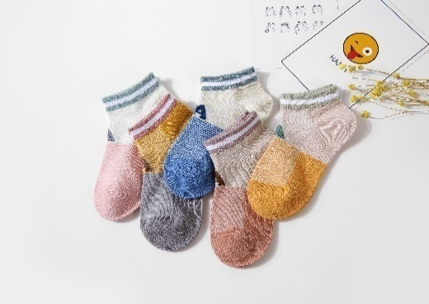
W012 |  | 网眼字母A（QZ-002） |  | S | (2-4歳) | 13-15cm | 16.5*7.2*4.5cm | 10.00 | 10.20 |  |  |  |  |  |  |  | 0 |  | 0 | -
 | 夏 |  |  | M | (5-7歳) | 15-18cm | 16.5*7.2*4.5cm | 10.00 | 10.20 |  |  |  |  |  |  |  | 0 |  | 0 | -
 |  |  |  | L | (8-10歳) | 18-21cm | 16.5*7.2*4.5cm | 10.00 | 10.20 |  |  |  |  |  |  |  | 0 |  | 0 | -
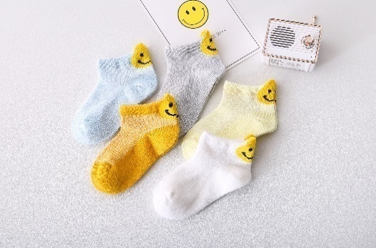
W013 |  | 笑脸后跟 |  | S | (2-4歳) | 13-15cm | 16.5*7.2*4.5cm | 10.00 | 10.20 |  |  |  |  |  |  |  | 0 |  | 0 | -
 | 夏 |  |  | M | (5-7歳) | 15-18cm | 16.5*7.2*4.5cm | 10.00 | 10.20 |  |  |  |  |  |  |  | 0 |  | 0 | -
 |  |  |  | L | (8-10歳) | 18-21cm | 16.5*7.2*4.5cm | 10.00 | 10.20 |  |  |  |  |  |  |  | 0 |  | 0 | -
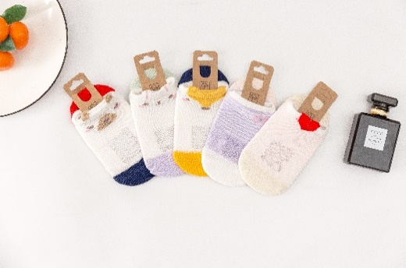
W014 |  | 19007玻璃丝+卡通女 |  | S | (2-4歳) | 13-15cm | 16.5*7.2*4.5cm | 10.00 | 10.20 |  |  |  |  |  |  |  | 0 |  | 0 | -
 | 夏 |  |  | M | (5-7歳) | 15-18cm | 16.5*7.2*4.5cm | 10.00 | 10.20 |  |  |  |  |  |  |  | 0 |  | 0 | -
 |  |  |  | L | (8-10歳) | 18-21cm | 16.5*7.2*4.5cm | 10.00 | 10.20 |  |  |  |  |  |  |  | 0 |  | 0 | -
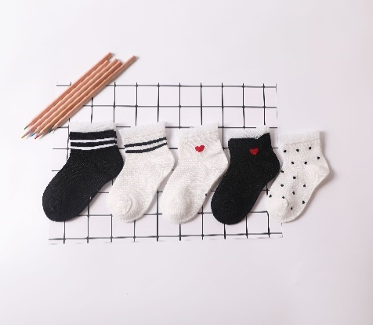
W015 |  | C1907蕾丝花边爱心船袜 |  | S | (2-4歳) | 13-15cm | 17.5*8*4.5 | 11.00 | 11.20 |  |  |  |  |  |  |  | 0 |  | 0 | -
 | 夏 |  |  | M | (5-7歳) | 15-18cm | 17.5*8*4.5 | 11.00 | 11.20 |  |  |  |  |  |  |  | 0 |  | 0 | -
 |  |  |  | L | (8-10歳) | 18-21cm | 17.5*8*4.5 | 11.00 | 11.20 |  |  |  |  |  |  |  | 0 |  | 0 | -
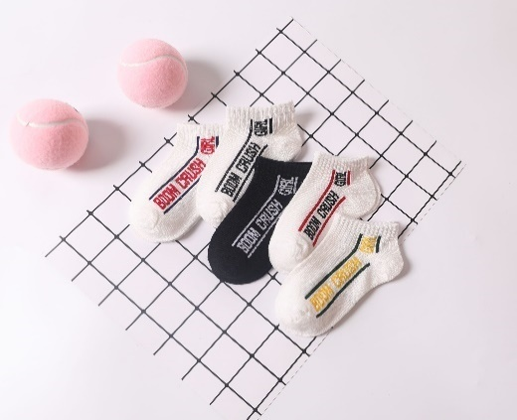
W016 |  | C1908串标船袜 |  | S | (2-4歳) | 13-15cm | 17.5*8*4.5 | 11.00 | 11.20 |  |  |  |  |  |  |  | 0 |  | 0 | -
 | 夏 |  |  | M | (5-7歳) | 15-18cm | 17.5*8*4.5 | 11.00 | 11.20 |  |  |  |  |  |  |  | 0 |  | 0 | -
 |  |  |  | L | (8-10歳) | 18-21cm | 17.5*8*4.5 | 11.00 | 11.20 |  |  |  |  |  |  |  | 0 |  | 0 | -
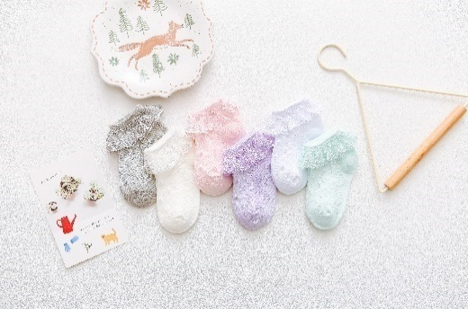
W017 |  | 花边蕾丝款 |  | S | (0-1歳) | 9-11cm | 17.5*8*4.5 | 18.00 | 18.20 |  |  |  |  |  |  |  | 0 |  | 0 | -
 | 夏 |  |  | M | (1-2歳) | 11-13cm | 17.5*8*4.5 | 18.00 | 18.20 |  |  |  |  |  |  |  | 0 |  | 0 | -
 |  |  |  | L | (2-4歳) | 13-15cm | 17.5*8*4.5 | 18.00 | 18.20 |  |  |  |  |  |  |  | 0 |  | 0 | -
 |  |  |  | XL | (5-7歳) | 15-17cm | 21*8.5*4.5 | 18.00 | 18.20 |  |  |  |  |  |  |  | 0 |  | 0 | -
 |  |  |  | XXL | (8-10歳) | 17-19cm | 21*8.5*4.5 | 18.00 | 18.20 |  |  |  |  |  |  |  | 0 |  | 0 | -
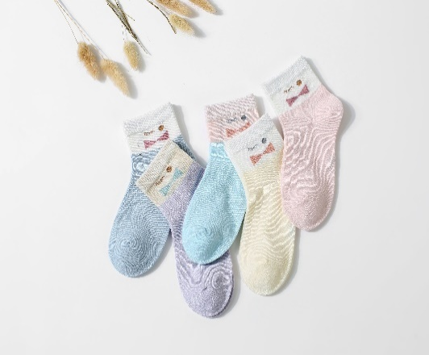
W018 |  | 网眼蝴蝶结 |  | S | (2-4歳) | 13-15cm | 16.5*7.2*4.5cm | 10.50 | 10.70 |  |  |  |  |  |  |  | 0 |  | 0 | -
 | 夏 |  |  | M | (5-7歳) | 15-18cm | 16.5*7.2*4.5cm | 10.50 | 10.70 |  |  |  |  |  |  |  | 0 |  | 0 | -
 |  |  |  | L | (8-10歳) | 18-21cm | 17.5*8*4.5 | 10.50 | 10.70 |  |  |  |  |  |  |  | 0 |  | 0 | -
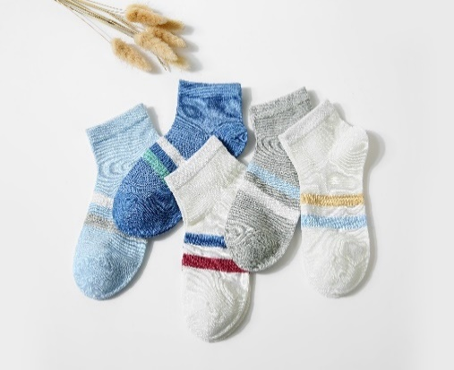
W019 |  | 网眼条纹 |  | S | (2-4歳) | 13-15cm | 16.5*7.2*4.5cm | 10.50 | 10.70 |  |  |  |  |  |  |  | 0 |  | 0 | -
 | 夏 |  |  | M | (5-7歳) | 15-18cm | 16.5*7.2*4.5cm | 10.50 | 10.70 |  |  |  |  |  |  |  | 0 |  | 0 | -
 |  |  |  | L | (8-10歳) | 18-21cm | 17.5*8*4.5 | 10.50 | 10.70 |  |  |  |  |  |  |  | 0 |  | 0 | -
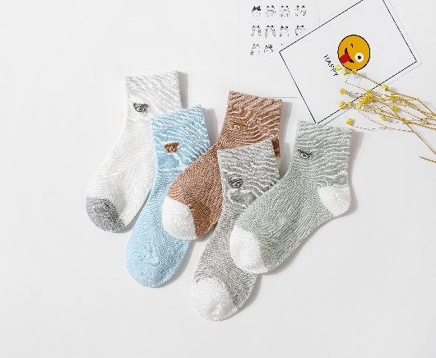
W020 |  | 网眼小熊 |  | S | (2-4歳) | 13-15cm | 16.5*7.2*4.5cm | 10.50 | 10.70 |  |  |  |  |  |  |  | 0 |  | 0 | -
 | 夏 |  |  | M | (5-7歳) | 15-18cm | 16.5*7.2*4.5cm | 10.50 | 10.70 |  |  |  |  |  |  |  | 0 |  | 0 | -
 |  |  |  | L | (8-10歳) | 18-21cm | 17.5*8*4.5 | 10.50 | 10.70 |  |  |  |  |  |  |  | 0 |  | 0 | -
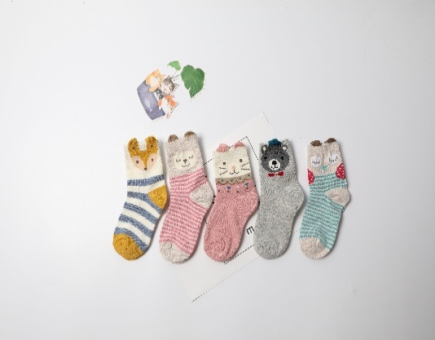
W101 |  | 立体耳朵动物中筒 |  | S | (2-4歳) | 13-15cm | 21*8.5*4.5 | 13.00 | 13.20 |  |  |  |  |  |  |  | 0 |  | 0 | -
 | 秋冬 |  |  | M | (5-7歳) | 15-18cm | 21*8.5*4.5 | 13.00 | 13.20 |  |  |  |  |  |  |  | 0 |  | 0 | -
 |  |  |  | L | (8-10歳) | 18-21cm | 21*8.5*4.5 | 13.00 | 13.20 |  |  |  |  |  |  |  | 0 |  | 0 | -
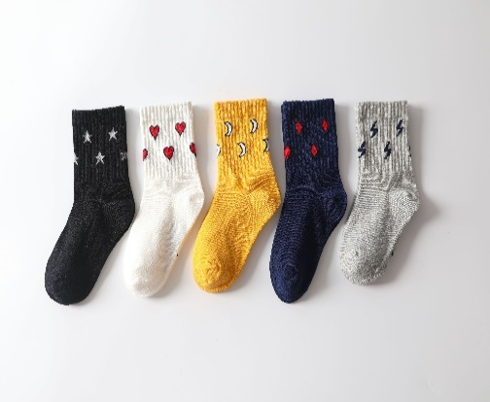
W102 |  | C1823元素款 |  | S | (2-4歳) | 13-15cm | 21*8.5*4.5 | 12.50 | 12.70 |  |  |  |  |  |  |  | 0 |  | 0 | -
 | 秋冬 |  |  | M | (5-7歳) | 15-18cm | 21*8.5*4.5 | 12.50 | 12.70 |  |  |  |  |  |  |  | 0 |  | 0 | -
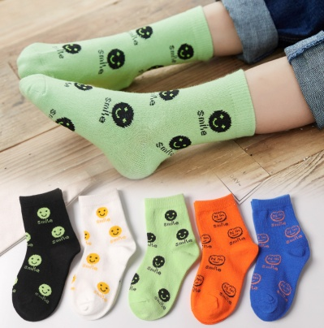
 |  |  |  | L | (8-10歳) | 18-21cm | 21*8.5*4.5 | 12.50 | 12.70 |  |  |  |  |  |  |  | 0 |  | 0 | -
W103 |  | C1963团标笑脸 |  | S | (2-4歳) | 13-15cm | 21*8.5*4.5 | 12.50 | 12.70 |  |  |  |  |  |  |  | 0 |  | 0 | -
 | 秋冬 |  |  | M | (5-7歳) | 15-18cm | 21*8.5*4.5 | 12.50 | 12.70 |  |  |  |  |  |  |  | 0 |  | 0 | -
 |  |  |  | L | (8-10歳) | 18-21cm | 21*8.5*4.5 | 12.50 | 12.70 |  |  |  |  |  |  |  | 0 |  | 0 | -
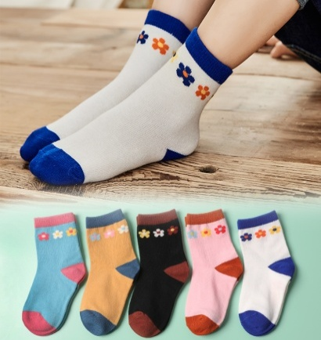
W104 |  |  |  | S | (2-4歳) | 13-15cm | 21*8.5*4.5 | 12.50 | 12.70 |  |  |  |  |  |  |  | 0 |  | 0 | -
 | 秋冬 | C1964小花 |  | M | (5-7歳) | 15-18cm | 21*8.5*4.5 | 12.50 | 12.70 |  |  |  |  |  |  |  | 0 |  | 0 | -
 |  |  |  | L | (8-10歳) | 18-21cm | 21*8.5*4.5 | 12.50 | 12.70 |  |  |  |  |  |  |  | 0 |  | 0 | -
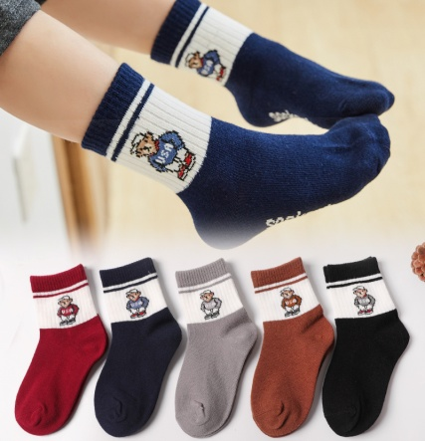
W105 |  |  |  | S | (2-4歳) | 13-15cm | 21*8.5*4.5 | 12.50 | 12.70 |  |  |  |  |  |  |  | 0 |  | 0 | -
 | 秋冬 | C1962帽子熊 |  | M | (5-7歳) | 15-18cm | 21*8.5*4.5 | 12.50 | 12.70 |  |  |  |  |  |  |  | 0 |  | 0 | -
 |  |  |  | L | (8-10歳) | 18-21cm | 21*8.5*4.5 | 12.50 | 12.70 |  |  |  |  |  |  |  | 0 |  | 0 | -

W106 |  |  |  | S | (1-3歳) | 11-13cm | 17.5*8*4.5 | 9.00 | 9.20 |  |  |  |  |  |  |  | 0 |  | 0 | -
 | 秋冬 | C1951字母B小腿袜 |  | M | (3-5歳) | 13-15cm | 17.5*8*4.5 | 9.00 | 9.20 |  |  |  |  |  |  |  | 0 |  | 0 | -
 |  |  |  | L | (6-8歳) | 15-18cm | 17.5*8*4.5 | 9.00 | 9.20 |  |  |  |  |  |  |  | 0 |  | 0 | -

W107 |  |  |  | S | (0-1歳) | 9-11cm | 17.5*8*4.5 | 17.20 | 17.40 |  |  |  |  |  |  |  | 0 |  | 0 | -
 | 秋冬 | C1958蝴蝶结小腿袜 |  | M | (1-3歳) | 11-13cm | 17.5*8*4.5 | 17.20 | 17.40 |  |  |  |  |  |  |  | 0 |  | 0 | -
 |  |  |  | L | (4-6歳) | 13-15cm | 17.5*8*4.5 | 17.20 | 17.40 |  |  |  |  |  |  |  | 0 |  | 0 | -

W108 | 秋冬 | 車 |  | S | (2-4歳) | 13-15cm | 21*8.5*4.5 | 12.50 | 12.70 |  |  |  |  |  |  |  | 0 |  | 0 | -
 |  |  |  | M | (5-7歳) | 15-18cm | 21*8.5*4.5 | 12.50 | 12.70 |  |  |  |  |  |  |  | 0 |  | 0 | -
 |  |  |  | L | (8-10歳) | 18-21cm | 21*8.5*4.5 | 12.50 | 12.70 |  |  |  |  |  |  |  | 0 |  | 0 | -
 | 秋冬 | スター |  | S | (2-4歳) | 13-15cm | 21*8.5*4.5 | 12.50 | 12.70 |  |  |  |  |  |  |  | 0 |  | 0 | -
 |  |  |  | M | (5-7歳) | 15-18cm | 21*8.5*4.5 | 12.50 | 12.70 |  |  |  |  |  |  |  | 0 |  | 0 | -
 |  |  |  | L | (8-10歳) | 18-21cm | 21*8.5*4.5 | 12.50 | 12.70 |  |  |  |  |  |  |  | 0 |  | 0 | -

W109 | 秋冬 | 動物 |  | S | (1-3岁) | 10-13cm | 17.5*8*4.5 | 13.00 | 13.20 |  |  |  |  |  |  |  | 0 |  | 0 | -
 |  |  |  | M | (3-5岁) | 13-15cm | 17.5*8*4.5 | 13.00 | 13.20 |  |  |  |  |  |  |  | 0 |  | 0 | -
 |  |  |  | L | (6-8岁) | （15-18cm） | 21*8.5*4.5 | 13.00 | 13.20 |  |  |  |  |  |  |  | 0 |  | 0 | -

 | 秋冬 | 船 |  | S | (1-3岁） | 10-13cm | 17.5*8*4.5 | 12.30 | 12.50 |  |  |  |  |  |  |  | 0 |  | 0 | -
 |  |  |  | M | (3-5岁) | 13-15cm | 17.5*8*4.5 | 12.30 | 12.50 |  |  |  |  |  |  |  | 0 |  | 0 | -
 |  |  |  | L | (6-8岁) | 15-18cm | 21*8.5*4.5 | 12.30 | 12.50 |  |  |  |  |  |  |  | 0 |  | 0 | -
 |  |  |  | S | 1-3岁 | 11-13cm | 17.5*8*4.5 | 14.50 | 14.70 |  |  |  |  |  |  |  | 0 |  | 0 | -
W110 | 秋冬 |  |  | M | 3-5岁 | 13-15cm | 21*8.5*4.5 | 14.50 | 14.70 |  |  |  |  |  |  |  | 0 |  | 0 | -
 |  |  |  | L | 5-8岁 | 15-18cm | 21*8.5*4.5 | 14.50 | 14.70 |  |  |  |  |  |  |  | 0 |  | 0 | -
 |  |  |  | XL | 9-12岁 | 18-21cm | 21*8.5*4.5 | 14.50 | 14.70 |  |  |  |  |  |  |  | 0 |  | 0 | -
 |  |  |  | S | 1-3岁 | 11-13cm | 17.5*8*4.5 | 14.50 | 14.70 |  |  |  |  |  |  |  | 0 |  | 0 | -
W110 | 秋冬 |  |  | M | 3-5岁 | 13-15cm | 21*8.5*4.5 | 14.50 | 14.70 |  |  |  |  |  |  |  | 0 |  | 0 | -
 |  |  |  | L | 5-8岁 | 15-18cm | 21*8.5*4.5 | 14.50 | 14.70 |  |  |  |  |  |  |  | 0 |  | 0 | -
 |  |  |  | XL | 9-12岁 | 18-21cm | 21*8.5*4.5 | 14.50 | 14.70 |  |  |  |  |  |  |  | 0 |  | 0 | -
 |  |  |  | S | 3-5岁 | 13-15cm | 21*8.5*4.5 | 20.00 | 20.20 |  |  |  |  |  |  |  | 0 |  | 0 | -
 |  |  |  | M | 5-7岁 | 15-17cm | 21*8.5*4.5 | 20.00 | 20.20 |  |  |  |  |  |  |  | 0 |  | 0 | -
W111 | 秋冬 |  |  | L | 7-10岁 | 17-19cm | 21*8.5*4.5 | 20.00 | 20.20 |  |  |  |  |  |  |  | 0 |  | 0 | -

 |  |  |  | S | 3-5岁 | 13-15cm | 21*8.5*4.5 | 20.00 | 20.20 |  |  |  |  |  |  |  | 0 |  | 0 | -
 |  |  |  | M | 5-7岁 | 15-17cm | 21*8.5*4.5 | 20.00 | 20.20 |  |  |  |  |  |  |  | 0 |  | 0 | -
W111 | 秋冬 |  |  | L | 7-10岁 | 17-19cm | 21*8.5*4.5 | 20.00 | 20.20 |  |  |  |  |  |  |  | 0 |  | 0 | -

